Leeswijzer
Leeswijzer bij de tabellen

Deze tabellenset bevat gegevens over achtergrondkenmerken en de leefsituatie van personen die in 2018 een toevoeging voor gesubsidieerde rechtsbijstand ontvingen in verband met een scheiding. Deze groep wordt vergeleken met een referentiegroep van personen die in 2018 of 2019 scheidden, maar hiervoor geen toevoeging ontvingen. De situatie van deze personen wordt getoond op twee peilmomenten: eind 2016 (voorafgaand aan de toevoeging of in het geval van de referentiegroep de scheiding) en eind 2020 (na het ontvangen van de toevoeging of de scheiding). Deze gegevens bieden inzicht in overeenkomsten en verschillen tussen de twee groepen, zowel in uitgangssituatie als na het doormaken van een scheiding.

Tabel 1

De gegevens in tabel 1a en 1b beschrijven de samenstelling van beide groepen eind 2016, op het moment voordat een scheidingsgerelateerde toevoeging ontvingen of scheidden. Figuur 1 hieronder laat bijvoorbeeld zien dat personen met een scheidingsgerelateerde toevoeging relatief vaker laagopgeleid zijn dan personen die gescheiden zijn maar geen toevoeging ontvingen en minder vaak een hogere opleiding hebben afgerond (tabel 1b).
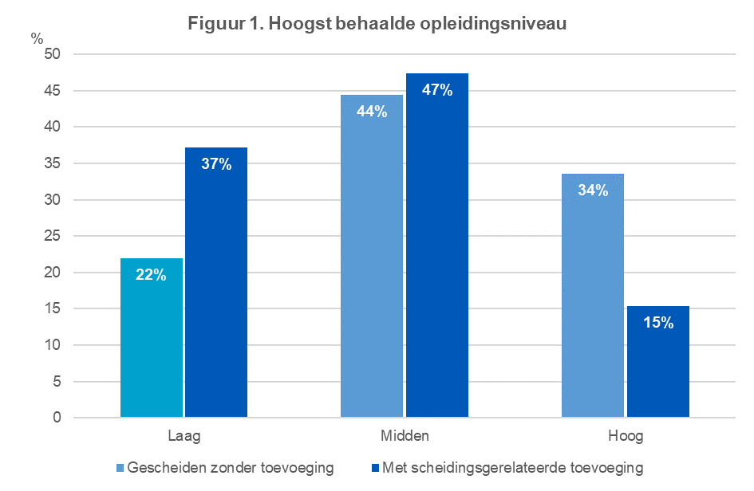
Tabel 2

Tabel 2 toont de situatie van beide groepen eind 2016 en eind 2020, zodat een vergelijking gemaakt kan worden tussen de situatie voor en na de toevoeging/scheiding. In figuur 2 is bijvoorbeeld te zien dat personen met een scheidingsgerelateerde toevoeging op beide peilmomenten minder vaak economisch zelfstandig zijn dan personen in de referentiegroep (zie tabel 2a). Wel neemt het aandeel economisch zelfstandigen in de groep met een toevoeging na de scheiding sterker toe dan in de referentiegroep. Naast gegevens voor de groepen als geheel bevatten de tabellen ook gegevens uitgesplitst naar geslacht (tabel 2b) en het al dan niet hebben van thuiswonende kinderen (tabel 2c).
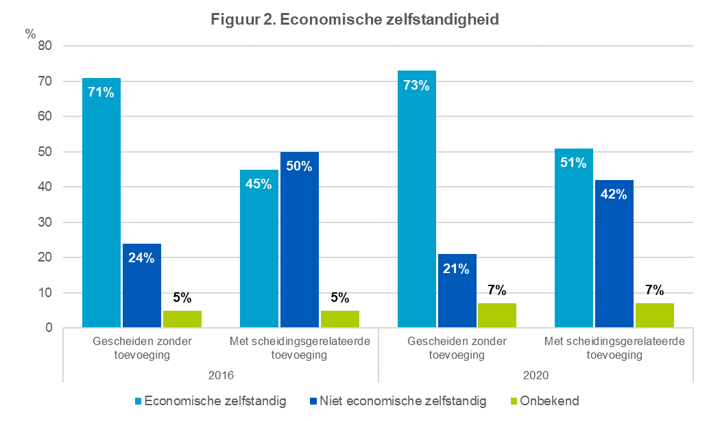
Tabel 3

Tabel 3 laat zien of de situatie van personen veranderd is tussen de twee meetmomenten. Ook deze tabel bevat gegevens voor de groepen als geheel (tabel 3a) én gegevens uitgesplitst naar geslacht (tabel 3b) en de aanwezigheid van thuiswonende kinderen in het huishouden (tabel 3c). In figuur 3 worden bijvoorbeeld veranderingen in het type woning van personen vergeleken tussen mannen en vrouwen met en zonder scheidingsgerelateerde toevoeging. De figuur laat zien dat personen met een toevoeging, zowel onder mannen als vrouwen, op beide meetmomenten vaker in een huurwoning wonen dan in een koopwoning (zie tabel 3b). Onder vrouwen ligt het aandeel personen dat in de periode na de toevoeging/scheiding van een koopwoning naar een huurwoning verhuist hoger dan onder mannen. Daarnaast ligt dit aandeel ook hier, voor zowel mannen als vrouwen, hoger onder personen die in 2018 een scheidingsgerelateerde toevoeging ontvingen dan onder personen die geen toevoeging ontvingen bij hun scheiding.
